ฝายเหมืองดั้ง
 | โครงการสอบเทียบอาคารชลประทาน
 | สำนักบริหารจัดการน้ำและอุทกวิทยา กรมชลประทาน
 | (งบประมาณเงินทุนหมุนเวียนเพื่อการชลประทาน ปี 2556)

1 | ข้อมูลทางกายภาพ
 | 1.1 ข้อมูลระบบส่งน้ำที่ตั้งของอาคาร
 | - ข้อมูลทั่วไปของอาคาร |  | ปตร.ปากคลอง ฝายเหมืองดั้ง |  |  | อาคาร
 | - โครงการ |  | โครงการชลประทานลำพูน
 | - ตำแหน่งที่ตั้ง กม. |  | 0+000 |  |  | คลองสายใหญ่
 | อำเภอ |  | บ้านโฮ่ง |  |  | จังหวัด | ลำพูน
 | - พิกัด |  | N 2019800 |  | E 482000
 | - ลักษณะคลอง |  | ÿ คลองดิน |  | ÿ คลอดดาดคอนกรีต

 | 1.2 ข้อมูลอาคาร
 | - ชื่ออาคาร
 | - ประเภทบาน ÿ ประตูระบายน้ำบานตรง (Sluice gate) |  |  |  |  | 1 | บาน
 |  |  | ขนาดบาน | เส้นผ่านศูนย์กลางท่อ |  | 0.50 | เมตร
 |  |  |  | สูง |  | - | เมตร
 | - ระดับพื้น Inlet |  |  |  |  | - | เมตร (ร.ท.ก.)
 | - ระดับพื้น Outlet |  |  |  |  | - | เมตร (ร.ท.ก.)
 | - ระดับพื้นธรณีอาคาร |  |  |  |  | 0.00 | เมตร (ร.ส.ม.)
 | - ปริมาณน้ำไหลผ่านสูงสุด |  |  |  |  | - | ลูกบาศก์เมตร/วินาที
 | - รัศมีความโค้งของบาน (สำหรับบานโค้ง) |  |  |  |  | - | เมตร

 | 1.3 รูปภาพอาคารชลประทาน
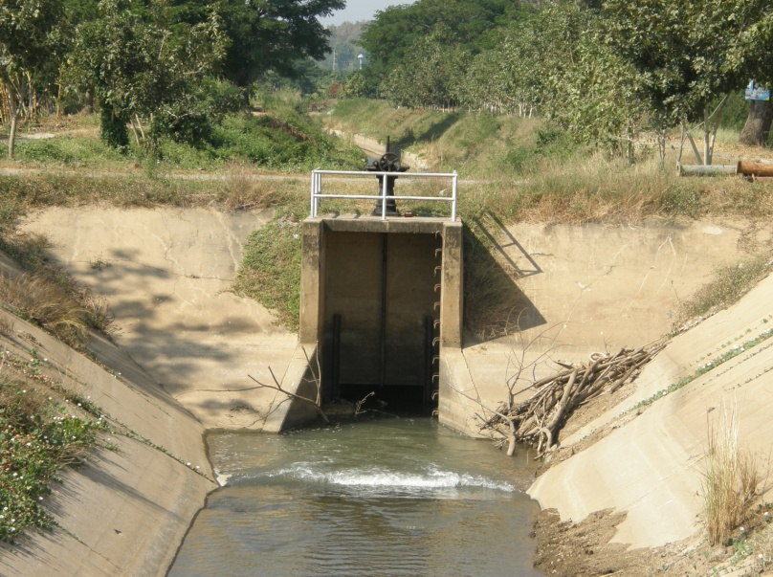

2 | ข้อมูลการสอบเทียบอาคารชลประทาน
 | ÿ ประตูระบายน้ำบานตรง (Sluice gate)
 | ÿ การไหลแบบอิสระ (Free flow)
 | สูตรการคำนวนสอบเทียบอาคาร

 | เมื่อ | Q = ปริมาณน้ำผ่านอาคาร (ลบ.ม./วินาที)
 |  | C = สัมประสิทธิ์ปริมาณน้ำเมื่อการไหลเป็นแบบอิสระ
 |  | L = ความกว้างของช่องประตูระบาย (เมตร)
 |  | Go = การเปิดบาน (เมตร)
 |  | H = ระดับน้ำด้านหน้าประตู - ระดับน้ำด้านท้ายประตู (เมตร)
 |  | g = ความเร่งเนื่องจากแรงโน้มถ่วง (เมตร/วินาที)

ที่ | ระดับน้ำ | ระดับ | H |  | ระยะเปิดบาน | Q | H/Go | Cd
 | ด้านเหนือน้ำ | ธรณี |  |  | (Go)
 | ม.(รทก./รสม.) | ม.(รทก./รสม.) |  |  | ม. | ลบ.ม./วินาที
1 | 2.64 | 0.00 | 2.64 | 7.1970 | 0.10 | 0.512 | 26.400 | 1.423
2 | 2.64 | 0.00 | 2.64 | 7.1970 | 0.20 | 0.934 | 13.200 | 1.298
3 | 2.63 | 0.00 | 2.63 | 7.1834 | 0.30 | 1.305 | 8.767 | 1.211
4 | 2.61 | 0.00 | 2.61 | 7.1560 | 0.40 | 1.660 | 6.525 | 1.160
5 | 2.59 | 0.00 | 2.59 | 7.1285 | 0.50 | 1.967 | 5.180 | 1.104
6 | 2.55 | 0.00 | 2.55 | 7.0733 | 0.60 | 2.285 | 4.250 | 1.077

สอบเทียบ ปตร.ปากคลอง ฝายเหมืองดั้ง โครงการ ชลประทานลำพูน

3 | ข้อมูลการเปิดบานในระดับต่างๆ

ที่ | ระดับน้ำ | ระดับธรณี | H | ระยะเปิดบาน | H/Go | Cd | ปริมาณน้ำไหลผ่าน
 | ด้านเหนือน้ำ |  |  | (Go)
 | ม.(รทก./รสม.) | ม.(รทก./รสม.) |  | ม. |  |  | ลบ.ม./วินาที
1 | 2.64 | 0.00 | 2.64 | 0.10 | 26.400 | 1.449 | 0.5215
2 | 2.64 | 0.00 | 2.64 | 0.20 | 13.200 | 1.250 | 0.8995
3 | 2.63 | 0.00 | 2.63 | 0.30 | 8.767 | 1.183 | 1.2746
4 | 2.61 | 0.00 | 2.61 | 0.40 | 6.525 | 1.149 | 1.6445
5 | 2.59 | 0.00 | 2.59 | 0.50 | 5.180 | 1.129 | 2.0115
6 | 2.55 | 0.00 | 2.55 | 0.60 | 4.250 | 1.115 | 2.3653

หมายเหตุ สามารถนำไปใช้คำนวณในการยกบานระบายที่ระดับต่างๆ โดยป้อนข้อมูลระดับด้านเหนือน้ำและระดับที่ต้องการยกบาน
 | จะสามารถทราบปริมาณน้ำไหลผ่านอาคารได้ (กรอกข้อมูลในช่องว่างเท่านั้น ยกเว้นช่องสีทึบ)

